Sheet1
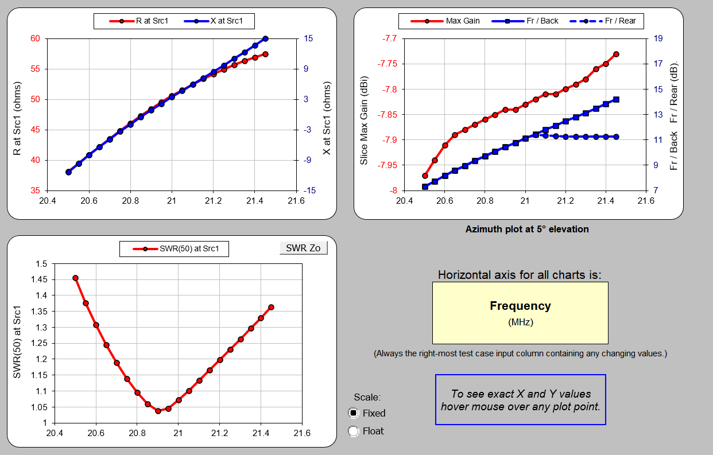
Band | Poz | Tips | D | Garums GRIEZT | Skaits | Pozicija
15m | RE | Centrs | 25 | 2.000 | 1 | 0.050
15m | RE | Otrais | 20 | 1.450 | 2
15m | RE | Gali | 12 | 1.426 | 2
15m | DE | Centri | 25 | 0.985 | 2 | 2.872
15m | DE | Otrais | 20 | 1.450 | 2
15m | DE | Gali | 12 | 1.214 | 2
15m | D1 | Centrs | 25 | 1.600 | 1 | 4.638
15m | D1 | Otrais | 20 | 1.100 | 2
15m | D1 | Gali | 12 | 1.431 | 2
10m | RE | Centrs | 20 | 1.400 | 1 | 0.674
10m | RE | Otrais | 16 | 0.700 | 2
10m | RE | Gali | 12 | 1.539 | 2
10m | DE | Centri | 20 | 0.685 | 2 | 2.562
10m | DE | Otrais | 16 | 0.700 | 2
10m | DE | Gali | 12 | 1.419 | 2
10m | D1 | Centrs | 20 | 1.400 | 1 | 4.273
10m | D1 | Otrais | 16 | 0.600 | 2
10m | D1 | Gali | 12 | 1.479 | 2
10m | D2 | Centrs | 20 | 1.400 | 1 | 5.950
10m | D2 | Otrais | 16 | 0.600 | 2
10m | D2 | Gali | 12 | 1.353 | 2

 |  |  |  |  |  | v.1

2 metru augstuma

Row Labels | Sum of Skaits |  |  | metri | gabali
25 | 4 |  | 12x1 | 24 | 4
0.985 | 2 |  | 16x1.5 | 6 | 1
2.000 | 1 |  | 20x1.5 | 18 | 3
1.600 | 1 |  | 25x2 | 6 | 1
20 | 11 |  | 45x2 | 6 | 1
1.450 | 4 |  | 50x2 | 12 | 2
1.400 | 3
0.685 | 2
1.100 | 2
16 | 8 |  | 30mm starp DE
0.700 | 4
0.600 | 4
12 | 14
1.214 | 2
1.426 | 2
1.539 | 2
1.419 | 2
1.353 | 2
1.479 | 2
1.431 | 2
Grand Total | 37

2 metri

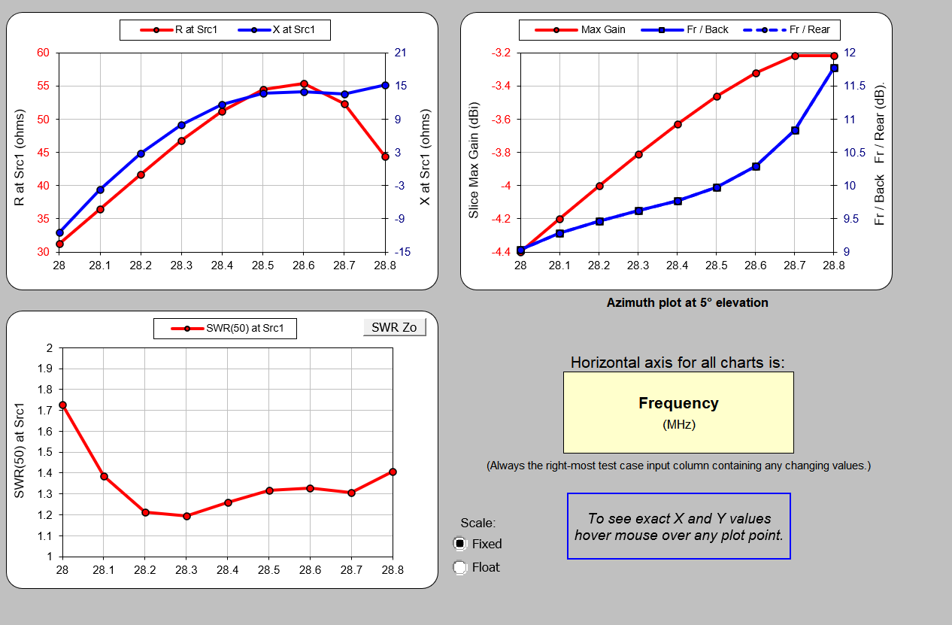

2 metri

